Sheet1
2026年度 愛媛県看護連盟 東予地区会員研修 アンケート結果

 | 開催日：2026年7月11日 13：30～15：00
 | 開催場所：村上記念病院
 | 研修テーマ：地域医療を守るために
 | 講師：衆議院議員 井原 巧 先生
 | 参加人数：
 | アンケート回収：49件
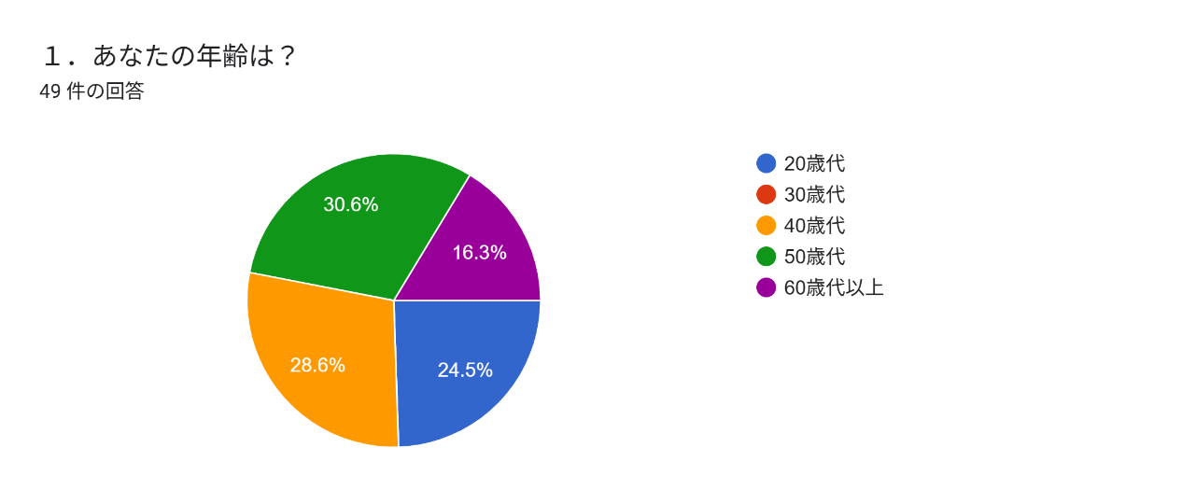

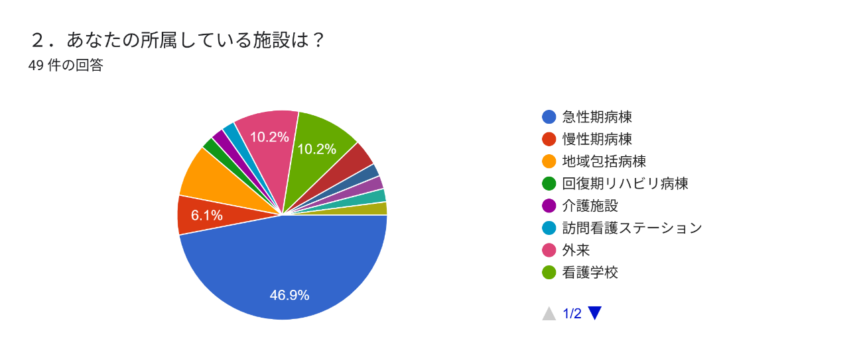

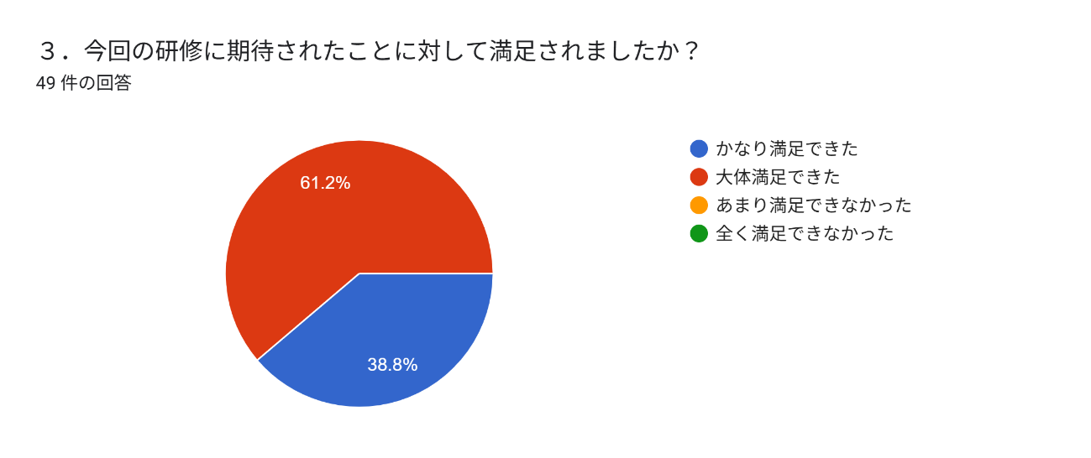

4.今回の研修の形態・運営で良かったこと
・ | 今の政治内容リアルタイムで聞けたこと
・ | 開催場所が近い
・ | 今の地域社会の現状（流れ）もふまえた話をして頂けて内容が把握しやすかったです。
・ | 80点
・ | 空調がちょうどよかった。
・ | 政治の話を分かりやすく説明してくれて、勉強になりました。
・ | 普段議員さんの講演を聞く機会がないので、とても興味深く良い時間となった。
・ | 政治の仕組みや現在の状況を詳しく知ることが出来た。
・ | 井原議員の話が聞けた（2名）
・ | 医療のことは勉強しますが、政治はお任せのところが大きいので、おさらい説明は
 | わかりやすかったです。
・ | 政治の内部の話が聞くことができてよかった。研修の流れがスムーズだった。
・ | 衆議院議員として、国働きかけてくれることを期待したいと思えた
・ | 今後の方針などが理解しやすかったこと
・ | 現役の衆議院議員の声を聞くことが出来た。
・ | 身近な現状と抱き合せの内容だったため解りやすい研修でした。
・ | テーマに沿っていたこと
・ | 経済からみた医療の問題が課題的に理解できた
・ | 時間通り（3名）
・ | 具体的にどんなことをしてきたのか分かって良かった。
・ | 看護介護の話も聞けて良かった。
・ | 政治の仕組みと今後について考える機会になった
・ | 身近な内容に触れてくれた
・ | 議員さんのお話を直接聞く機会が持てたこと
・ | 地域医療に関する内容
・ | 自分の身近で困っていることの話などを聞けたので良かった。

5.今回の研修の形態・運営で悪かったこと
・ | なし（7名）
・ | 寒かった 演者に失礼になると思って途中で席を立つのは難しいので、
 | 係の人が会場の参加者の様子を見てエアコンの温度調整をして欲しかった。
・ | 適切な時間だった
・ | 周囲の管理職の方々に配慮して、質問ができなかた。
・ | 途中で水分補給していいか迷った点
・ | できたら午前中とかにしてほしい。 昼からだったら、休みでも、何もできない。

6.今後、連盟研修で取り上げてほしいテーマ、講師はありますか
・ | 特になし（2名）
・ | 議員さんの話+リフレッシュできるもの
・ | 色々な議員の講義
・ | 地元の議員さん
・ | 若い人が参加しやすい内容
・ | 看護師共育について
・ | 給料、マンパワー不足
・ | 話題が豊富な方
・ | 以前していたようなリラックス系
・ | 現場の声を届ける研修（参加者達が抱えている不満などを共有する）
・ | 働き方改革について

7.政策として取り組んでほしいこと
・ | 所得税の減税
・ | 訪問看護師の待機手当の処遇改善
・ | 看護教育に携わっている。教員が現場を離れていると現場の状況を学生に教える
 | ことが困難。教員が現場に入る時間の確保
・ | 高齢化社会や独居の高齢者が増え、入院によってADLの低下や認知機能の低下で
 | 自宅での生活が出来なくなったときの在宅支援があるのか
・ | 看護師不足、教育の充実
・ | 医療現場の改善
・ | 定年後の処遇について。看護師の人材確保。
・ | 看護教員の処遇改善と業務負担軽減（2名）
・ | 看護師になりたいと思う人を増やすように職場環境、処遇の補償をして欲しい。
 | 普通の会社勤めの方が初任給がおおく、命を守る現場がないがしろになる現状はどうなのかと思う。
 | 普通の職場に人が足りなくても、たいして困らないが、命を預かる医療、福祉が崩壊することの
 | 方が問題だと思う
・ | 処遇改善 130万の壁 保育所、保育士不足対策 地域の救急体制調整
・ | 人員確保
・ | 人材確保(プラチナナース シルバー人材含め) 出生率低下が懸念されるなか、
・ | 人材確保は重要な課題です。国として連盟としての方向性で何か取り組みはあるのでしょうか？
・ | 介護職、看護職の処遇改善の統一。 法人内で、給与形態がかわると人員配置に困る。
・ | 介護職処遇改善が大きいので、看護職のモチベーションが下がる。
・ | 人材確保、医者のパワハラ対策
・ | 働き方の多様化が上手く取り入れられすぎて正規職員やフルタイム勤務の人に
 | 業務負担が偏っておりそこへの評価がなされていない。 そこの差別化を図って欲しい。
・ | 給料アップ 記録の軽減
・ | シルバー世代の給与補償
・ | 看護師や看護学生の確保 若いスタッフが少ない
・ | 若い人が働きやすい環境になって欲しい
・ | 税金の削減
・ | パート職員の130万の壁の廃止
・ | 看護師の給料アップ（4名）
・ | 定年退職の問題、処遇改善の施設ごとの格差

8.その他看護連盟に対するご意見はありますか
・ | なし（３名）
・ | 会員減少が避けられない中での支部再編
・ | 連盟をぬけるスタッフが多くなってきました。SNSの影響も多いと思いますが、
 | もう少し「連盟や協会に入ったらこんなにお得です！」といった得点があるといいと感じます。
・ | 連盟に入りたくなるような取り組みをして欲しい。生涯学習を推し進めても
 | 個人的に生涯学習する人が減っている事実をどう考えるか。
・ | ありがとうござました。
・ | 冊子の配布を辞めて、電子化にしてほしい。冊子を作るお金を他に使ってほしい。

